Assortimentslijst
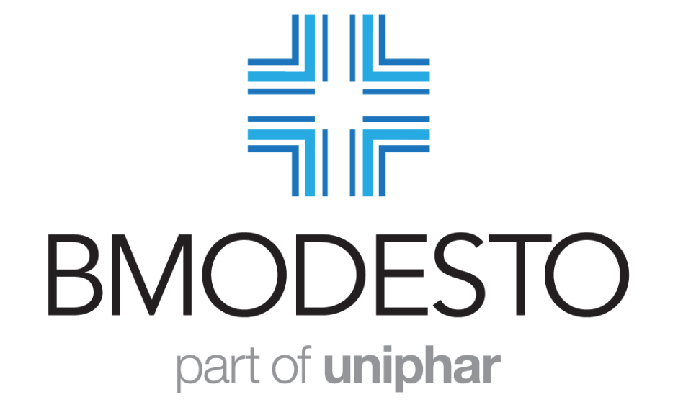
 |  | Bestel via het AIS, 0320 216 387 of verkoop@bmodesto.com

 |  |  |  |  | Producten met een tekortenbesluit
ZI-Nr. | Opiaat (O)/ Koel (K) | Productomschrijving | Land | AIP November | Nieuw
17329728 |  | Buto-Asma (Salbutamol Aerosol) - 100 mcg - 1 x 200 dosis | ES | €6.00
17355451 |  | Dytide H - 50/25 mg - 90 tab. | DE | €12.00
17424070 |  | Gonasi (AV) - 5000 IE/ml - 1wwsp | IT | €34.30
17426022 |  | Haldol (AV met FMD) - 5 mg - 1 x 30 tab. - FR | FR | €10.27
17421799 |  | Trandate (AV zonder FMD) - 100 mg - 30 tab | IT | €6.10
17431867 |  | Trandate (AV zonder FMD) - 200 mg - 30 tab | IT | €9.20

 |  |  |  |  | Prijslijst November
ZI-Nr. | Opiaat (O)/ Koel (K) | Productomschrijving | Land | AIP November | Nieuw
16231635 | K | Abasaglar - 100E/ml - - 5 x 3 ml | NL | €37.53
17147867 |  | Abilify maintena - 400 mg - 1 inj flac set | EU | €212.57
17326303 |  | Abraxane - 100 mg - 1 flacon | EU | €239.42
16989643 |  | Acarizax - 12 SQ-HDM - - 30 stuk | FR | €98.99
17350611 |  | Acarizax - 12 SQ-HDM - - 30 stuk | SK | €98.99
17376165 |  | Acarizax - 12 SQ-HDM - - 90 stuk | SK | €296.99
15950093 |  | Accu-Chek - Performa teststrip (6454011054) - - - - 50 stuks | NL | €54.82
17095921 |  | Adempas - 2,5 mg - 42 tab. filmomhuld | EU | €1,152.83
17140528 |  | Advagraf - 0,5 mg - 30 caps. met verlengde afg. | EU | €22.89
16570863 |  | Advagraf - 0,5 mg - 30 x 1 caps. met verlengde afg. | EU | €22.89
16106954 |  | Advagraf - 1 mg - 30 caps. met verlengde afg. | EU | €37.83
16145364 |  | Advagraf - 1 mg - 30 x 1 caps. met verlengde afg. | EU | €37.83
16106962 |  | Advagraf - 3 mg - 30 caps. met verlengde afg. | EU | €112.22
16106970 |  | Advagraf - 5 mg - 30 caps. met verlengde afg. | EU | €162.44
16145348 |  | Advagraf - 5 mg - 30 x 1 caps. met verlengde afg. | EU | €162.44
17099471 | K | Aimovig - 140 mg - 1 voorgevulde pen | EU | €392.43
17099463 | K | Aimovig - 70 mg - 1 voorgevulde pen | EU | €397.71
17066093 | K | Ajovy - 225 mg - 1 voorgevulde pen | EU | €470.63
17116082 |  | Aktiprol - 200 mg - 30 tab. | CZ | €59.43
17306639 |  | Aktiprol - 50 mg - 60 tab. | CZ | €47.53
17116104 |  | Aktiprol (Medosulpide) - 400 mg - 30 tab. | BG | €118.88
16849752 |  | Akynzeo - 300/0,5 mg - 1 caps. | EU | €64.64
16364368 |  | Akynzeo - 300/0,5 mg - 1 caps. | NL | €64.65
16732367 | K | Apidra Solostar - 100 IE/ml - 5 x 3 ml | EU | €30.80
17376378 |  | Aquipta - 10 mg - 28 stuk | EU | €314.45
17376386 |  | Aquipta - 60 mg - 28 tab. | EU | €314.45
16849647 |  | Arixtra - 2,5/0,5 mg/ml - 10 wwsp | EU | €56.01
16818695 |  | Artelac - 3,2 mg/ml - 60 x 0,5 ml | FR | €9.94
16775066 |  | Aubagio - 14 mg - 28 tab. | EU | €594.28
16064976 |  | Baraclude - 0,5 mg - 30 tab. | EU | €241.59
15645789 |  | BD Autoshield (329605) - 0,30x5 mm 30G - - 100 stuks | NL | €56.07
17365252 | K | Besremi - 250mcg/0,5 ml - 1 voorgevulde pen | EU | €1,909.99
16769112 |  | Biktarvy - 50/200/25 mg - 30 tab. | EU | €825.19
17076420 |  | Biktarvy - 50/200/25 mg - 30 tab. | EU | €825.19
16654447 |  | Bonasol - 0,7 mg/ml - 4 flacon | IT | €23.44
17139198 | K | Botox - 100E - - 1 flacon | CZ | €162.73
16984331 |  | Brilique - 60 mg - 56 tab. filmomhuld | EU | €57.96
17228530 |  | Brintellix - 10 mg - 28 tab. filmomhuld | EU | €29.84
17228506 |  | Brintellix - 20 mg - 28 tab. filmomhuld | EU | €48.53
16726022 |  | Briviact - 100 mg - 56 tab. | EU | €118.55
16849728 |  | Briviact - 25 mg - 56 tab. filmomhuld | EU | €100.08
16848853 |  | Briviact - 50 mg - 56 tab. filmomhuld | EU | €100.08
16989732 |  | Briviact - 75 mg - 56 tab. filmomhuld | EU | €118.55
17279542 |  | Briviact drank - 10 mg/ml - 300 ml | EU | €107.23
17339480 | O | Byannli - 1000 mg - 5 ml wwsp | EU | €2,507.81
17339472 | O | Byannli - 700 mg - 3,5 ml wwsp | EU | €1,929.38
14057271 |  | Calci-Chew - 500 mg - 90 kauwtablet | NL | €11.24
16175980 |  | Calci-Chew D3 - 500/1000 MG/IE - - 30 kauwtablet | NL | €7.42
14643022 |  | Calci-Chew D3 - 500/400 MG/IE - - 90 kauwtablet | NL | €9.07
15600467 |  | Calci-Chew D3 - 500/800 MG/IE - - 90 kauwtablet | NL | €14.92
16803868 |  | Calciumacetaat Nefro - 700 mg - 200 tab. filmomhuld | NL | €31.90
16244729 |  | Cellcept - 250 mg - 100 caps. | EU | €54.49
17270812 |  | Cholecomb - 10/10 mg - 30 stuks | CZ | €16.60
17270820 |  | Cholecomb - 20/10 mg - 30 stuks | CZ | €16.60
14791889 |  | Cialis - 10 mg - 4 tab. | NL | €50.45
14791897 |  | Cialis - 20 mg - 4 tab. | NL | €50.45
15326977 |  | Cialis - 5 mg - 28 tab. | NL | €74.97
17176573 |  | Cisordinol (Clopixol) - 500 mg/ml - 5 ampul | IE | €119.33
16758072 |  | Cisordinol Depot - 200 mg/ml - 10 x 1 ml | CZ | €49.83
17254132 | K | Clindamycin / Benzoylperoxide Bmodesto Gel - 10/50 mg/g - 30 gr. | NL | €16.67
16371178 |  | Colecalciferol Benferol - 25000 IE - - 3 caps. | NL | €3.85
16743563 |  | Colecalciferol Osferol D3 - 7.000 IE - - 4 stuks | NL | €1.77
17250390 |  | Colobreathe + Turbospin - 1662500 IE/ml - 56 stuks | EU | €1,206.03
16606787 | K | Cosentyx - 150 mg - 2 voorgevulde pen | EU | €1,124.68
17161770 |  | Creon 10000 (Kreon) - 150 mg - 100 MSR caps. | DE | €40.30
17187109 |  | Creon 10000 (Kreon) - 150 mg - 200 MSR caps. | DE | €80.61
17187095 |  | Creon 10000 (Kreon) - 150 mg - 50 MSR caps. | DE | €20.14
17198410 |  | Creon 25000 (Kreon) - 300 mg - 200 caps. | DE | €201.57
17006317 |  | Creon 35000 (Kreon) - 420 mg - 100 MSR caps. | DE | €141.10
17006325 |  | Creon 35000 (Kreon) - 420 mg - 200 MSR caps. | DE | €282.21
17253705 |  | Creon 5000 (Kreon) - 20 gr - - flacon | DE | €40.30
17366763 | K | Cresemba - 200 mg - 1 flacon | EU | €341.33
17027381 |  | Cyress - 10 mg - 28 caps. | NL | €18.29
17027403 |  | Cyress - 20 mg - 28 caps. | NL | €36.61
15901343 |  | D-Cura Drank - 25.000 IE/ml - 4 ampul | NL | €4.50
17049016 |  | Delstrigo - 100/300/245 mg - 30 tab. filmomhuld | EU | €486.59
14211629 |  | Deltec Medicatie Cassette 100 ml (21-7302-24) - - - - 1 stuks | NL | €367.00
16963725 |  | Depakine Chrono - 300 mg - 100 tab. | BG | €15.91
16745396 |  | Depakine chrono - 500 mg - 50 tab. | AT | €10.49
16265793 |  | Depakine enteric - 500 mg - 100 tab. | BE | €25.30
17321069 |  | Dermovate Lotion - 0.5 mg/ml - 100 ml | PT | €11.58
16939581 |  | Descovy - 200/10 mg - 30 tab. | EU | €475.64
16826868 |  | Descovy - 200/25 mg - 30 tab. | EU | €464.06
17260531 |  | Dificlir - 200 mg - 20 stuks | EU | €1,445.61
17305454 |  | Doptelet - 20 mg - 10 tab. | EU | €689.68
17312736 |  | Doptelet - 20 mg - 30 tab. | EU | €2,069.07
16906268 |  | Dovato - 50/300 mg - 30 tab. | EU | €673.35
17339529 |  | Dovato - 50/300 mg - 30 tab. filmomhuld | EU | €673.35
16809238 |  | Dovato - 50/300 mg - 30 tab. filmomhuld | NL | €673.36
15761053 |  | Easypump II LT 100-1 S 100ml/uur 100ml - 100 ml - 10 stuks | NL | €791.67
15760839 |  | Easypump II LT 125- 25 S 5ml/uur 125ml - 125 ml - 10 stuks | NL | €1,128.66
...

